Page_1
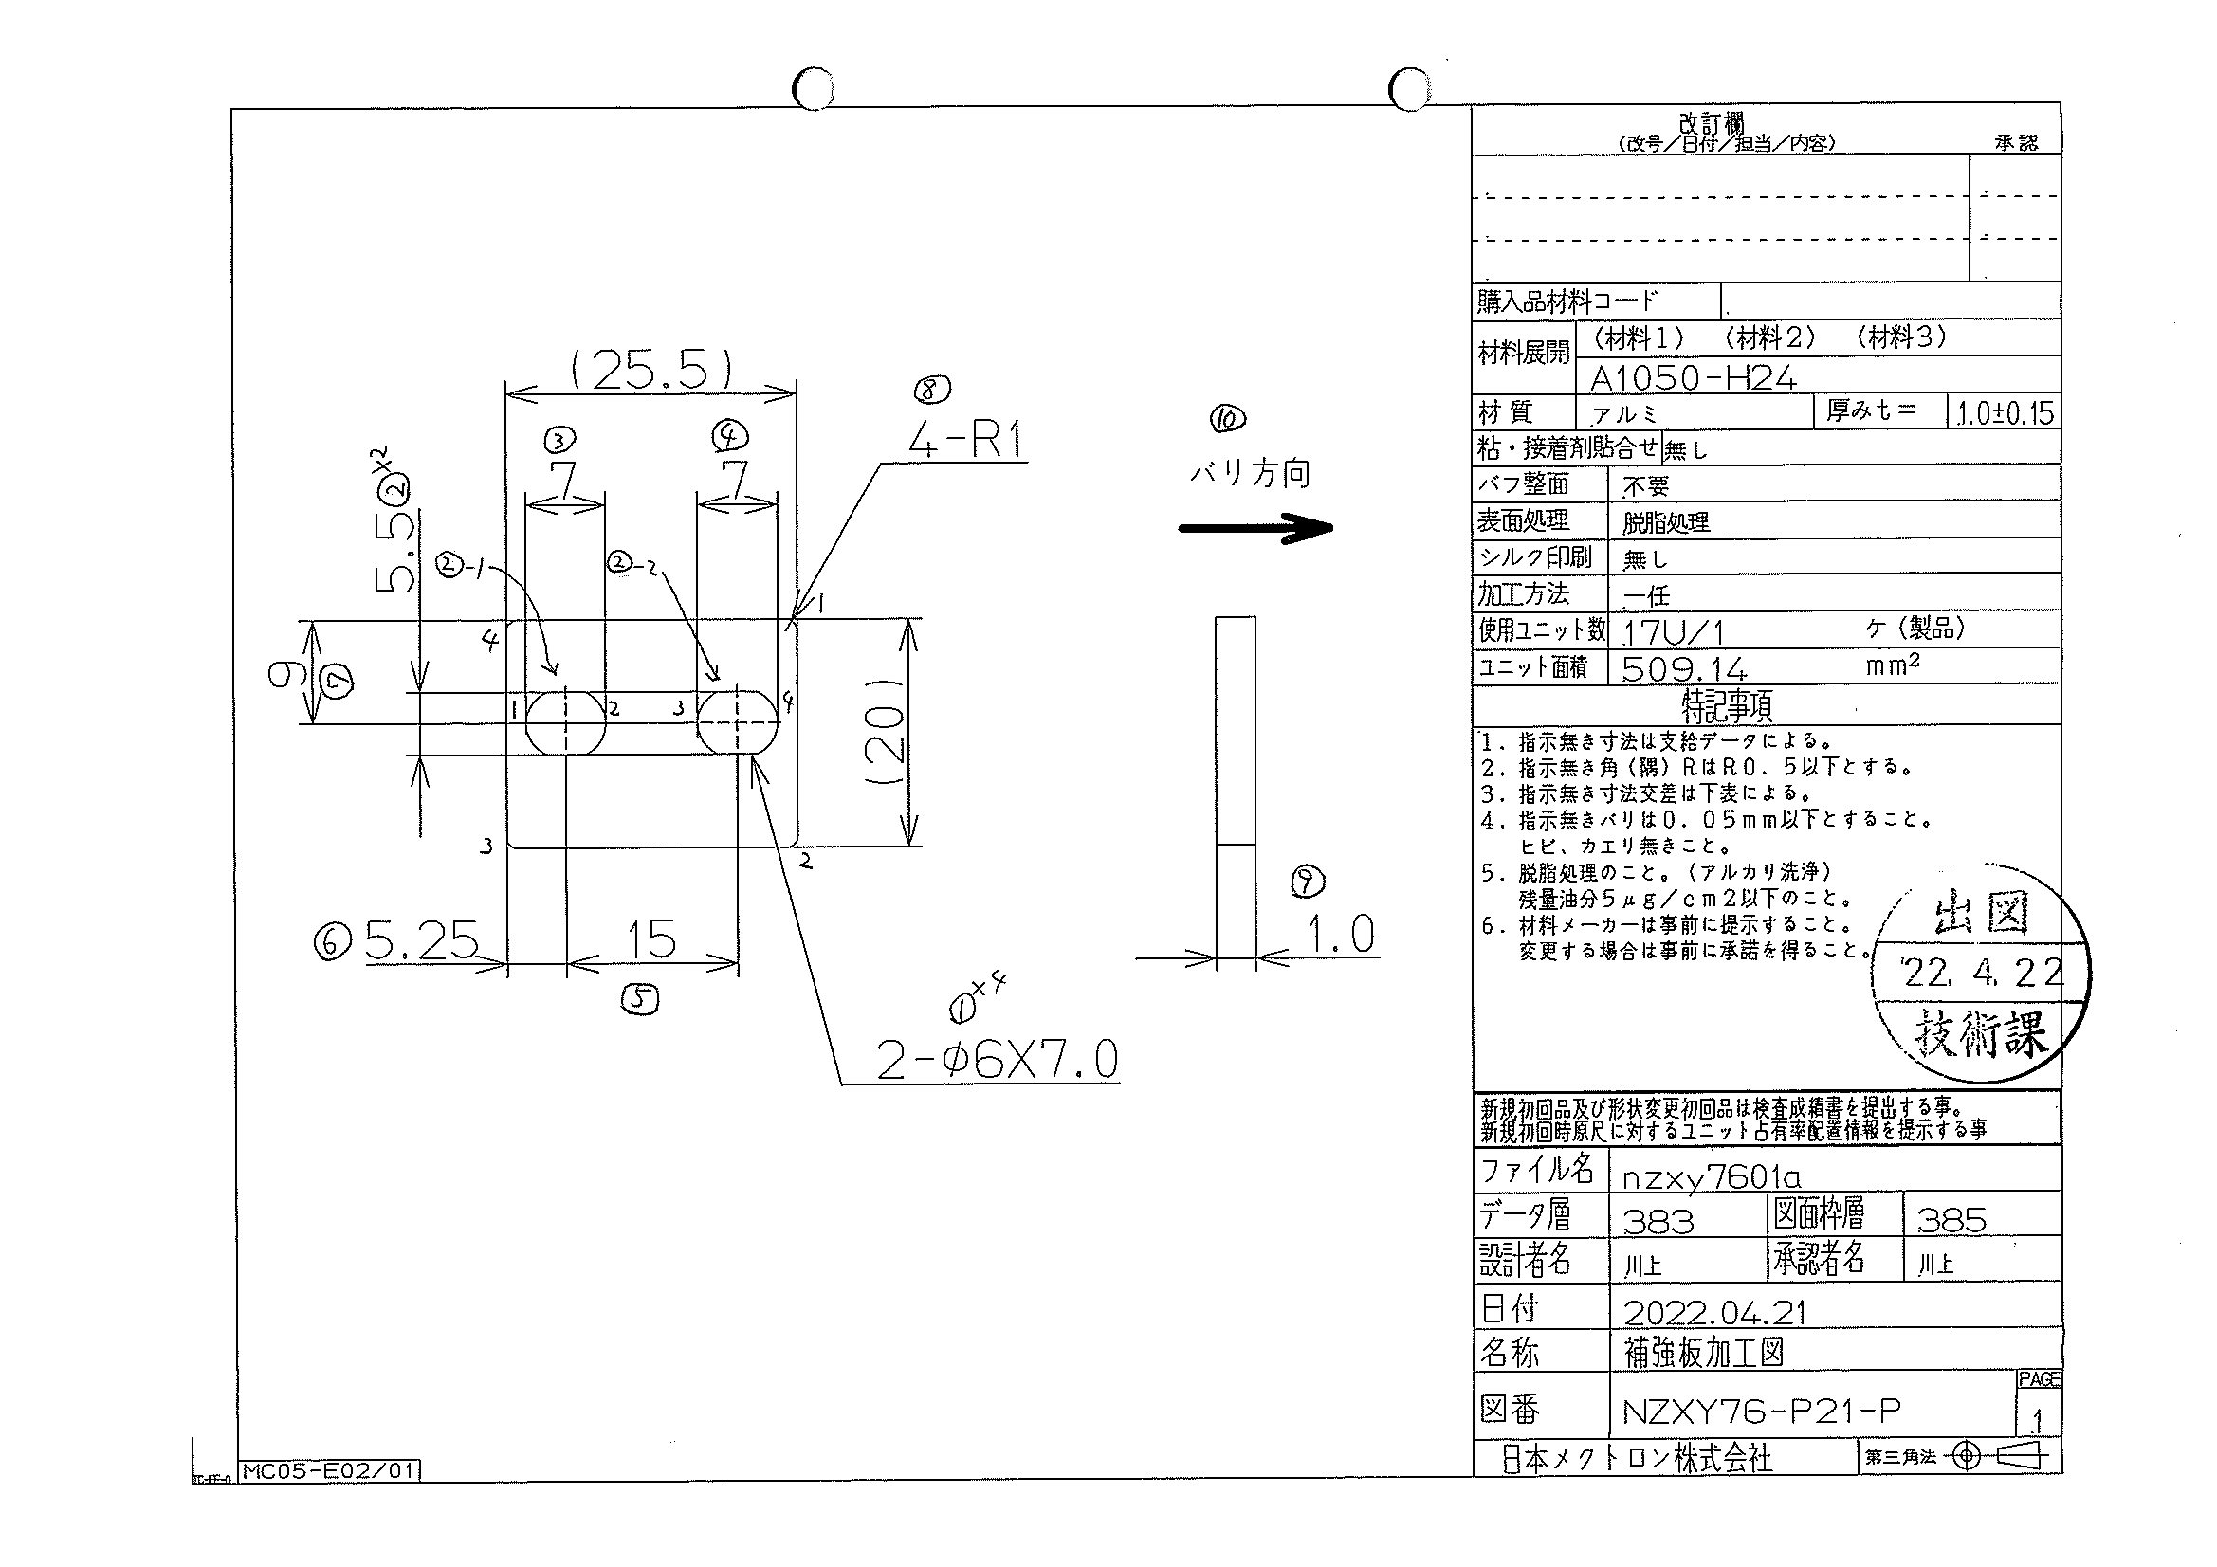
 |  |  |  |  |  |  |  |  |  |  |  | 工程能力調査表 |  |  |  |  |  |  |  |  |  |  |  |  |  |  |  |  |  |  | 1 |  | 項中 |  | 1 | 項

図番 | NZXY76-P21 |  |  |  |  |  |  |  |  | 品名 |  | 補強板 |  |  |  |  |  |  |  | 工程能力調査 |  |  |  | 測定日 |  | 2022-04-27 |  |  |  | 備考

項 目
規 格 |  | 5.500 |  | 0.10 |  | 5.50 |  | 0.10 |  |  | 7.00 |  | 0.20 |  | 7.00 |  | 0.20 |  | 15.00 |  | 0.20 |  | 5.25 |  | 0.10 |  | 9.00 |  | 0.20 |  | 0.00 |  |  | 0.00
 |  |  |  | -0.1 |  |  |  | -0.1 |  |  |  |  | -0.2 |  |  |  | -0.2 |  |  |  | -0.2 |  |  |  | -0.1 |  |  |  | -0.2 |  |  |  |  | 0 |  |  | 5.50 | 5.50 | 7.00 | 7.00 | 15.00 | 5.25 | 9.00
測定機器 | QV-Pro |  |  |  | QV-Pro |  |  |  | QV-Pro |  |  |  |  | QV-Pro |  |  |  | QV-Pro |  |  |  | QV-Pro |  |  |  | QV-Pro |  |  |  | Keyence IM |  |  |  |  |  |  | 0.100 | 0.100 | 0.200 | 0.200 | 0.200 | 0.100 | 0.200
両側／片側 | 両側 |  |  |  | 両側 |  |  |  | 両側 |  |  |  |  | 両側 |  |  |  | 両側 |  |  |  | 両側 |  |  |  | 両側 |  |  |  | 両側 |  |  |  |  |  |  | 0.100 | 0.100 | 0.200 | 0.200 | 0.200 | 0.100 | 0.200
1 |  |  | 5.4880 |  |  |  | 5.490 |  |  |  |  | 6.987 |  |  |  | 6.992 |  |  |  | 15.010 |  |  |  | 5.243 |  |  |  | 8.993 |  |  |  |  | 0.000 |  |  |  | 5.488 | 5.490 | 6.987 | 6.992 | 15.010 | 5.243 | 8.993
2 |  |  | 5.4890 |  |  |  | 5.485 |  |  |  |  | 6.990 |  |  |  | 6.989 |  |  |  | 15.009 |  |  |  | 5.243 |  |  |  | 8.996 |  |  |  |  | 0.000 |  |  |  | 5.489 | 5.485 | 6.990 | 6.989 | 15.009 | 5.243 | 8.996
3 |  |  | 5.4860 |  |  |  | 5.491 |  |  |  |  | 6.989 |  |  |  | 6.993 |  |  |  | 15.006 |  |  |  | 5.244 |  |  |  | 8.992 |  |  |  |  | 0.000 |  |  |  | 5.486 | 5.491 | 6.989 | 6.993 | 15.006 | 5.244 | 8.992
4 |  |  | 5.4880 |  |  |  | 5.491 |  |  |  |  | 6.988 |  |  |  | 6.991 |  |  |  | 15.000 |  |  |  | 5.243 |  |  |  | 8.992 |  |  |  |  | 0.000 |  |  |  | 5.488 | 5.491 | 6.988 | 6.991 | 15.000 | 5.243 | 8.992
5 |  |  | 5.4870 |  |  |  | 5.491 |  |  |  |  | 6.989 |  |  |  | 6.990 |  |  |  | 15.004 |  |  |  | 5.247 |  |  |  | 8.993 |  |  |  |  | 0.000 |  |  |  | 5.487 | 5.491 | 6.989 | 6.990 | 15.004 | 5.247 | 8.993
6 |  |  | 5.4870 |  |  |  | 5.489 |  |  |  |  | 6.987 |  |  |  | 6.989 |  |  |  | 15.002 |  |  |  | 5.244 |  |  |  | 8.993 |  |  |  |  | 0.000 |  |  |  | 5.487 | 5.489 | 6.987 | 6.989 | 15.002 | 5.244 | 8.993
7 |  |  | 5.4880 |  |  |  | 5.491 |  |  |  |  | 6.984 |  |  |  | 6.992 |  |  |  | 15.006 |  |  |  | 5.248 |  |  |  | 8.993 |  |  |  |  | 0.000 |  |  |  | 5.488 | 5.491 | 6.984 | 6.992 | 15.006 | 5.248 | 8.993
8 |  |  | 5.4880 |  |  |  | 5.493 |  |  |  |  | 6.989 |  |  |  | 6.993 |  |  |  | 15.007 |  |  |  | 5.242 |  |  |  | 8.993 |  |  |  |  | 0.000 |  |  |  | 5.488 | 5.493 | 6.989 | 6.993 | 15.007 | 5.242 | 8.993
9 |  |  | 5.4890 |  |  |  | 5.491 |  |  |  |  | 6.989 |  |  |  | 6.992 |  |  |  | 15.011 |  |  |  | 5.242 |  |  |  | 8.993 |  |  |  |  | 0.000 |  |  |  | 5.489 | 5.491 | 6.989 | 6.992 | 15.011 | 5.242 | 8.993
10 |  |  | 5.4880 |  |  |  | 5.492 |  |  |  |  | 6.987 |  |  |  | 6.993 |  |  |  | 15.006 |  |  |  | 5.243 |  |  |  | 8.991 |  |  |  |  | 0.000 |  |  |  | 5.488 | 5.492 | 6.987 | 6.993 | 15.006 | 5.243 | 8.991
11 |  |  | 5.4880 |  |  |  | 5.491 |  |  |  |  | 6.987 |  |  |  | 6.992 |  |  |  | 15.008 |  |  |  | 5.246 |  |  |  | 8.992 |  |  |  |  | 0.000 |  |  |  | 5.488 | 5.491 | 6.987 | 6.992 | 15.008 | 5.246 | 8.992
12 |  |  | 5.4880 |  |  |  | 5.492 |  |  |  |  | 6.989 |  |  |  | 6.992 |  |  |  | 15.006 |  |  |  | 5.246 |  |  |  | 8.994 |  |  |  |  | 0.000 |  |  |  | 5.488 | 5.492 | 6.989 | 6.992 | 15.006 | 5.246 | 8.994
13 |  |  | 5.4860 |  |  |  | 5.488 |  |  |  |  | 6.982 |  |  |  | 6.991 |  |  |  | 15.013 |  |  |  | 5.230 |  |  |  | 8.992 |  |  |  |  | 0.000 |  |  |  | 5.486 | 5.488 | 6.982 | 6.991 | 15.013 | 5.230 | 8.992
14 |  |  | 5.4880 |  |  |  | 5.492 |  |  |  |  | 6.986 |  |  |  | 6.990 |  |  |  | 15.004 |  |  |  | 5.246 |  |  |  | 8.995 |  |  |  |  | 0.000 |  |  |  | 5.488 | 5.492 | 6.986 | 6.990 | 15.004 | 5.246 | 8.995
15 |  |  | 5.4850 |  |  |  | 5.492 |  |  |  |  | 6.983 |  |  |  | 6.991 |  |  |  | 14.995 |  |  |  | 5.250 |  |  |  | 8.992 |  |  |  |  | 0.000 |  |  |  | 5.485 | 5.492 | 6.983 | 6.991 | 14.995 | 5.250 | 8.992
16 |  |  | 5.4880 |  |  |  | 5.483 |  |  |  |  | 6.987 |  |  |  | 6.988 |  |  |  | 15.006 |  |  |  | 5.242 |  |  |  | 8.992 |  |  |  |  | 0.000 |  |  |  | 5.488 | 5.483 | 6.987 | 6.988 | 15.006 | 5.242 | 8.992
17 |  |  | 5.4880 |  |  |  | 5.483 |  |  |  |  | 6.987 |  |  |  | 6.990 |  |  |  | 15.006 |  |  |  | 5.242 |  |  |  | 8.992 |  |  |  |  | 0.000 |  |  |  | 5.488 | 5.483 | 6.987 | 6.990 | 15.006 | 5.242 | 8.992
18 |  |  | 5.4870 |  |  |  | 5.486 |  |  |  |  | 6.977 |  |  |  | 6.991 |  |  |  | 15.015 |  |  |  | 5.239 |  |  |  | 8.992 |  |  |  |  | 0.000 |  |  |  | 5.487 | 5.486 | 6.977 | 6.991 | 15.015 | 5.239 | 8.992
19 |  |  | 5.4870 |  |  |  | 5.474 |  |  |  |  | 6.976 |  |  |  | 6.978 |  |  |  | 15.011 |  |  |  | 5.234 |  |  |  | 8.991 |  |  |  |  | 0.000 |  |  |  | 5.487 | 5.474 | 6.976 | 6.978 | 15.011 | 5.234 | 8.991
20 |  |  | 5.4870 |  |  |  | 5.474 |  |  |  |  | 6.976 |  |  |  | 6.978 |  |  |  | 15.011 |  |  |  | 5.234 |  |  |  | 8.991 |  |  |  |  | 0.000 |  |  |  | 5.487 | 5.474 | 6.976 | 6.978 | 15.011 | 5.234 | 8.991
21 |  |  | 5.4830 |  |  |  | 5.490 |  |  |  |  | 6.985 |  |  |  | 6.990 |  |  |  | 14.997 |  |  |  | 5.256 |  |  |  | 8.997 |  |  |  |  | 0.000 |  |  |  | 5.483 | 5.490 | 6.985 | 6.990 | 14.997 | 5.256 | 8.997
22 |  |  | 5.4870 |  |  |  | 5.492 |  |  |  |  | 6.989 |  |  |  | 6.992 |  |  |  | 15.003 |  |  |  | 5.246 |  |  |  | 8.992 |  |  |  |  | 0.000 |  |  |  | 5.487 | 5.492 | 6.989 | 6.992 | 15.003 | 5.246 | 8.992
23 |  |  | 5.4870 |  |  |  | 5.490 |  |  |  |  | 6.990 |  |  |  | 6.990 |  |  |  | 15.022 |  |  |  | 5.238 |  |  |  | 8.993 |  |  |  |  | 0.000 |  |  |  | 5.487 | 5.490 | 6.990 | 6.990 | 15.022 | 5.238 | 8.993
24 |  |  | 5.4860 |  |  |  | 5.487 |  |  |  |  | 6.986 |  |  |  | 6.992 |  |  |  | 15.011 |  |  |  | 5.249 |  |  |  | 8.991 |  |  |  |  | 0.000 |  |  |  | 5.486 | 5.487 | 6.986 | 6.992 | 15.011 | 5.249 | 8.991
25 |  |  | 5.4870 |  |  |  | 5.493 |  |  |  |  | 6.988 |  |  |  | 6.993 |  |  |  | 15.005 |  |  |  | 5.247 |  |  |  | 8.994 |  |  |  |  | 0.000 |  |  |  | 5.487 | 5.493 | 6.988 | 6.993 | 15.005 | 5.247 | 8.994
26 |  |  | 5.4890 |  |  |  | 5.491 |  |  |  |  | 6.988 |  |  |  | 6.989 |  |  |  | 15.000 |  |  |  | 5.239 |  |  |  | 8.993 |  |  |  |  | 0.000 |  |  |  | 5.489 | 5.491 | 6.988 | 6.989 | 15.000 | 5.239 | 8.993
27 |  |  | 5.4870 |  |  |  | 5.491 |  |  |  |  | 6.987 |  |  |  | 6.992 |  |  |  | 15.010 |  |  |  | 5.244 |  |  |  | 8.994 |  |  |  |  | 0.000 |  |  |  | 5.487 | 5.491 | 6.987 | 6.992 | 15.010 | 5.244 | 8.994
28 |  |  | 5.4880 |  |  |  | 5.492 |  |  |  |  | 6.989 |  |  |  | 6.993 |  |  |  | 15.003 |  |  |  | 5.245 |  |  |  | 8.991 |  |  |  |  | 0.000 |  |  |  | 5.488 | 5.492 | 6.989 | 6.993 | 15.003 | 5.245 | 8.991
29 |  |  | 5.4950 |  |  |  | 5.490 |  |  |  |  | 6.989 |  |  |  | 6.986 |  |  |  | 15.020 |  |  |  | 5.242 |  |  |  | 8.996 |  |  |  |  | 0.000 |  |  |  | 5.495 | 5.490 | 6.989 | 6.986 | 15.020 | 5.242 | 8.996
30 |  |  | 5.4870 |  |  |  | 5.492 |  |  |  |  | 6.989 |  |  |  | 6.991 |  |  |  | 15.004 |  |  |  | 5.242 |  |  |  | 8.991 |  |  |  |  | 0.000 |  |  |  | 5.487 | 5.492 | 6.989 | 6.991 | 15.004 | 5.242 | 8.991
ｘ | 5.4875 |  |  |  | 5.4889 |  |  |  | 6.986 |  |  |  |  | 6.990 |  |  |  | 15.007 |  |  |  | 5.243 |  |  |  | 8.993 |  |  |  | 0.000
σ | 0.00187 |  |  |  | 0.00485 |  |  |  | 0.00390 |  |  |  |  | 0.00368 |  |  |  | 0.00592 |  |  |  | 0.00507 |  |  |  | 0.00158 |  |  |  | 0.00000
Cp | 17.820 |  |  |  | 6.870 |  |  |  | 17.109 |  |  |  |  | 18.117 |  |  |  | 11.258 |  |  |  | 6.569 |  |  |  | 42.077 |  |  |  | #DIV/0!
Cpk | 15.599 |  |  |  | 6.108 |  |  |  | 15.937 |  |  |  |  | 17.220 |  |  |  | 10.862 |  |  |  | 6.122 |  |  |  | 40.562 |  |  |  | #DIV/0!
判定 | 工程能力は満足している |  |  |  | 工程能力は満足している |  |  |  | 工程能力は満足している |  |  |  |  | 工程能力は満足している |  |  |  | 工程能力は満足している |  |  |  | 工程能力は満足している |  |  |  | 工程能力は満足している |  |  |  | #DIV/0!

量産時 | 画像測定器 |  |  |  | 画像測定器 |  |  |  | 画像測定器 |  |  |  |  | 画像測定器 |  |  |  | 画像測定器 |  |  |  | 画像測定器 |  |  |  | 画像測定器 |  |  |  | 画像測定器
 | 抜取り |  |  |  | 抜取り |  |  |  | 抜取り |  |  |  |  | 抜取り |  |  |  | 抜取り |  |  |  | 抜取り |  |  |  | 抜取り |  |  |  | 抜取り

 |  |  |  |  |  |  |  |  |  |  |  |  |  |  |  |  |  |  |  |  |  |  |  |  |  |  |  |  |  |  |  | 承認 |  |  | 作成
 |  |  |  |  |  |  |  |  |  |  |  |  |  |  |  |  |  |  |  |  |  |  |  |  |  |  |  |  |  |  |  | 平野 |  |  | 石栗

